抓取说明
steam VR游戏基本信息抓取需求

抓取网址： |  | 网址1基本信息来源 | http://store.steampowered.com/search/?sort_by=_ASC&vrsupport=101%2C102&page=1
 |  | 网址2销量信息来源 | http://steamspy.com/app/436320

说明：
1、 | 网址1仅为数据列表，需要抓取该列表中（32页）所有VR游戏的数据，点击列表中的游戏即可进入信息页面。
2、 | 网址2需要根据不同的游戏ID进入对应的页面获取数据。

基本需求：
1、 | 抓取频率：1
2、 | 抓取时点：任意
3、 | 抓取范围：网址1列表中（32页）的所有游戏
4、 | 抓取数据及格式：
 | 基本信息包括：游戏ID、游戏名称、支持设备、发行日期、售价、开发商、标签
 | 销量信息包括：游戏总销量以及中国玩家占比
 | 格式请参考“VR游戏基本信息”表单

具体说明：

1、 | 从游戏列表进入页面，每个游戏的页面地址为http://store.steampowered.com/app/游戏id/，如Space Pirate Trainer的游戏ID为418650，其页面就是http://store.steampowered.com/app/418650/
2、 | 按照以下截图示例抓取游戏基本信息并保存到表单中，如果遇到数据缺失的情况则留空（发行日期和价格可能会缺失）。
3、 | 根据第一步中获取的游戏ID信息，进入网址http://store.steampowered.com/app/游戏id/中抓取对应游戏的销量信息。账号 sdcfr123 邮箱 steamfr@126.com 密码 Diaoyan123

第一步，基本信息抓取
游戏ID

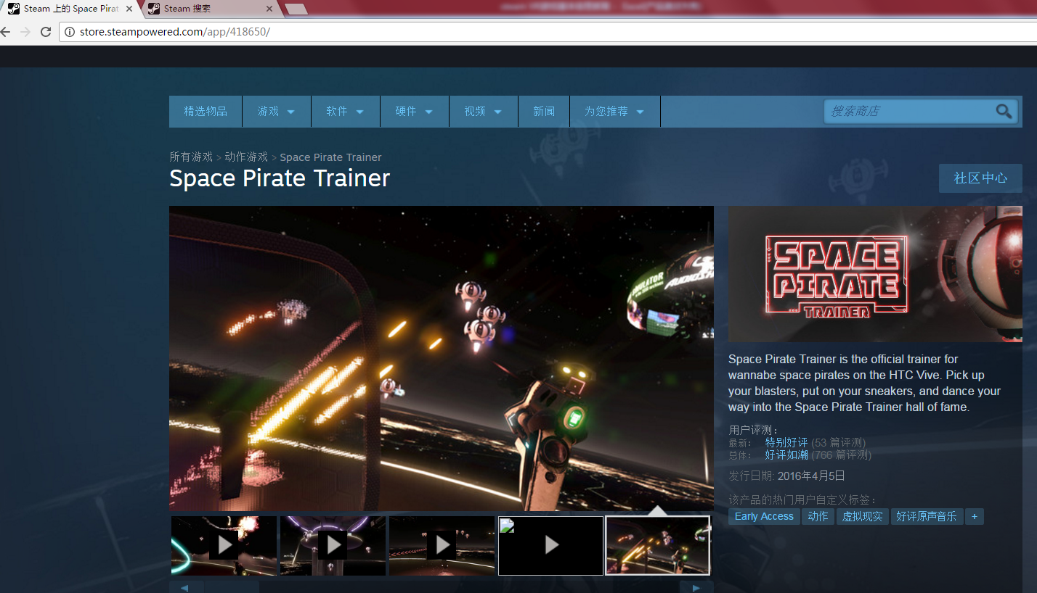

游戏类别

游戏名称

发行日期
PS：如果没有则留空

标签
PS：全部抓取，用顿号隔开

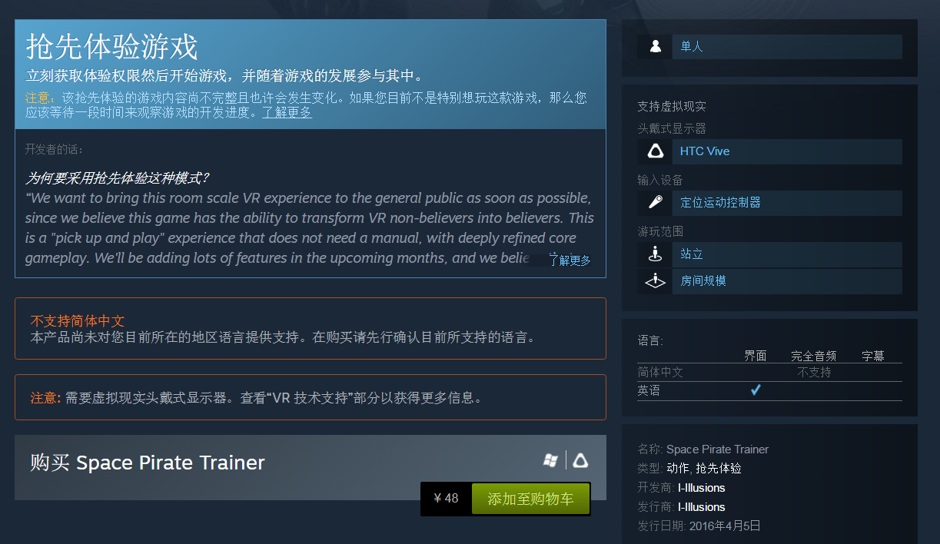

支持设备
PS：此处有可能是一种或者是两种，需要全部抓取，用顿号间隔

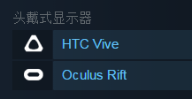

开发商
PS：如有多个，请用顿号间隔

价格
PS：此处有可能出现打折的情况，只抓取原价。多种组合套餐价格则抓取最低价，如果免费则显示免费。
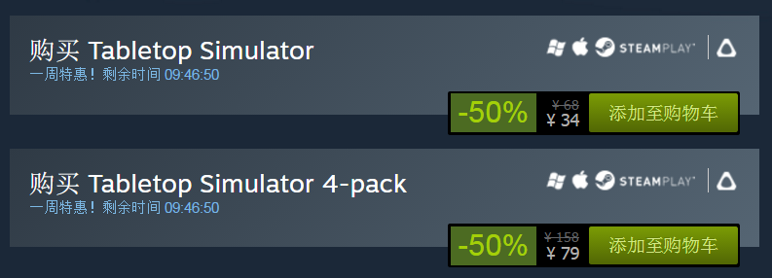

第二步，销量信息抓取

操作2，点击GEOGRAPHY后网页出现地域统计的柱状图
操作1，通过游戏ID进入网页

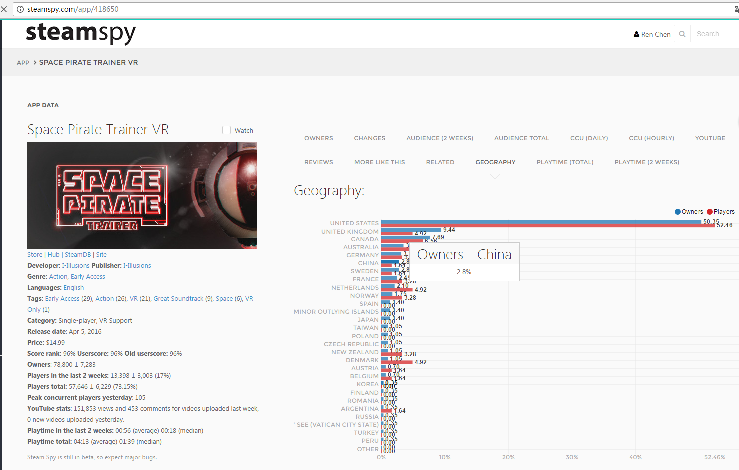

中国玩家占比
PS：CHINA对应的蓝色柱状图Owners的百分比数字

销量
PS：仅读取Owners这一栏左边的数据，±符号右边的数据忽略

